Sheet1
번호 | 발생오류 | 발생날짜 | 해결방법 | 해결날짜 | 해결여부
1 | 장고 새 프로젝트 생성 후 manage.py 누르면 웹이 실행이 안되고 파이썬 실행되다가 꺼짐 | 2020-11-22 | 그냥 내가 띄우는 법을 몰랐다. 장고메뉴얼.txt 참조 | 2011-11-22 | 완료
2 | 파이참 30일 임시판임 | 2020-11-22 | https://www.jetbrains.com/shop/eform/students?_st=NFJDNWx7iv5cmILPhm1ILVoPKzkjkmcozayqoi9EVHkzv7kCX9JPTGyE9HQQqVQc 여기서 파이참 대학생 인증/isic멤버쉽 인증 후 재 인증 해야함 manage liscense에서 등록된 아이디 비밀번호 등록 | 2011-11-22 | 완료
3 | 파이썬 컴파일러를 찾을 수 없다 (경로에 파이썬이 없다는 뜻 같음) | 2020-11-25 | Add interpreter에서 system interpreter를 추가해줬다. 그랬더니 아래처럼 설정됐다. 여러가지 파이썬 interpreter설정 방법이 있는 것 같다. (아나콘다 라던가) | 2020-11-25 | 완료
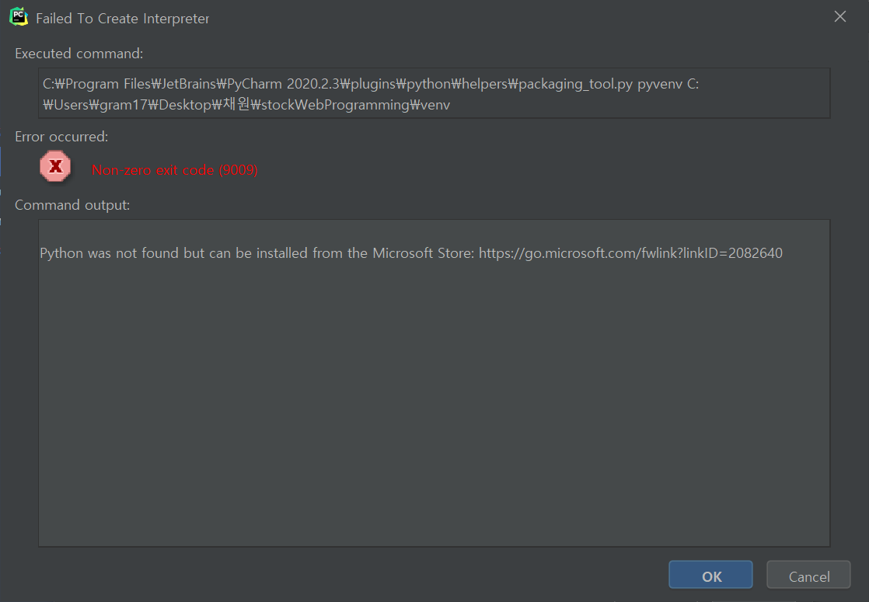 3.1 | 파이썬 컴파일러를 찾을수없다길래 setting>python interpreters 에서 추가를 해줬는데 오류가 또 뜬다.. | 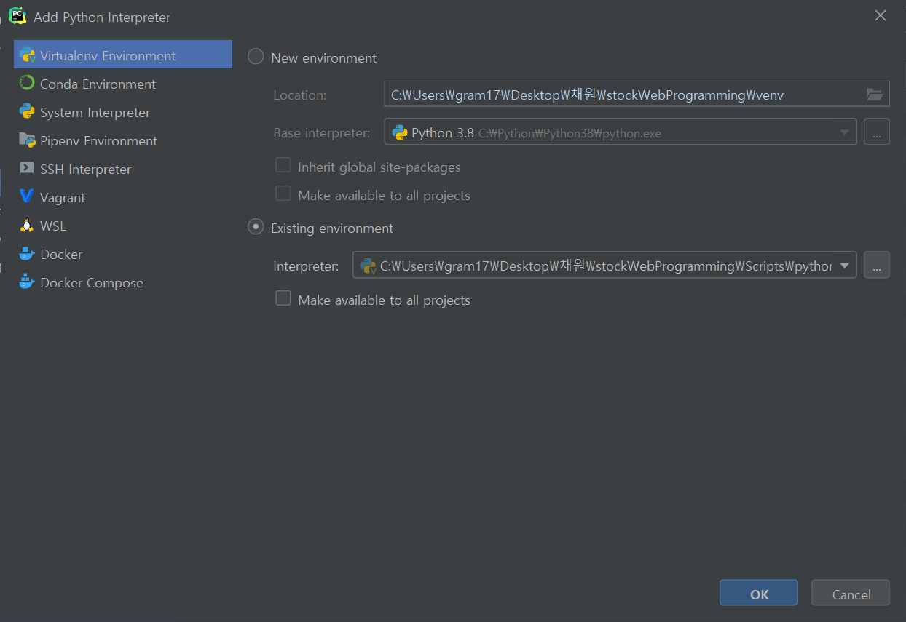 2020-11-25 |  | 2020-11-25 | 완료
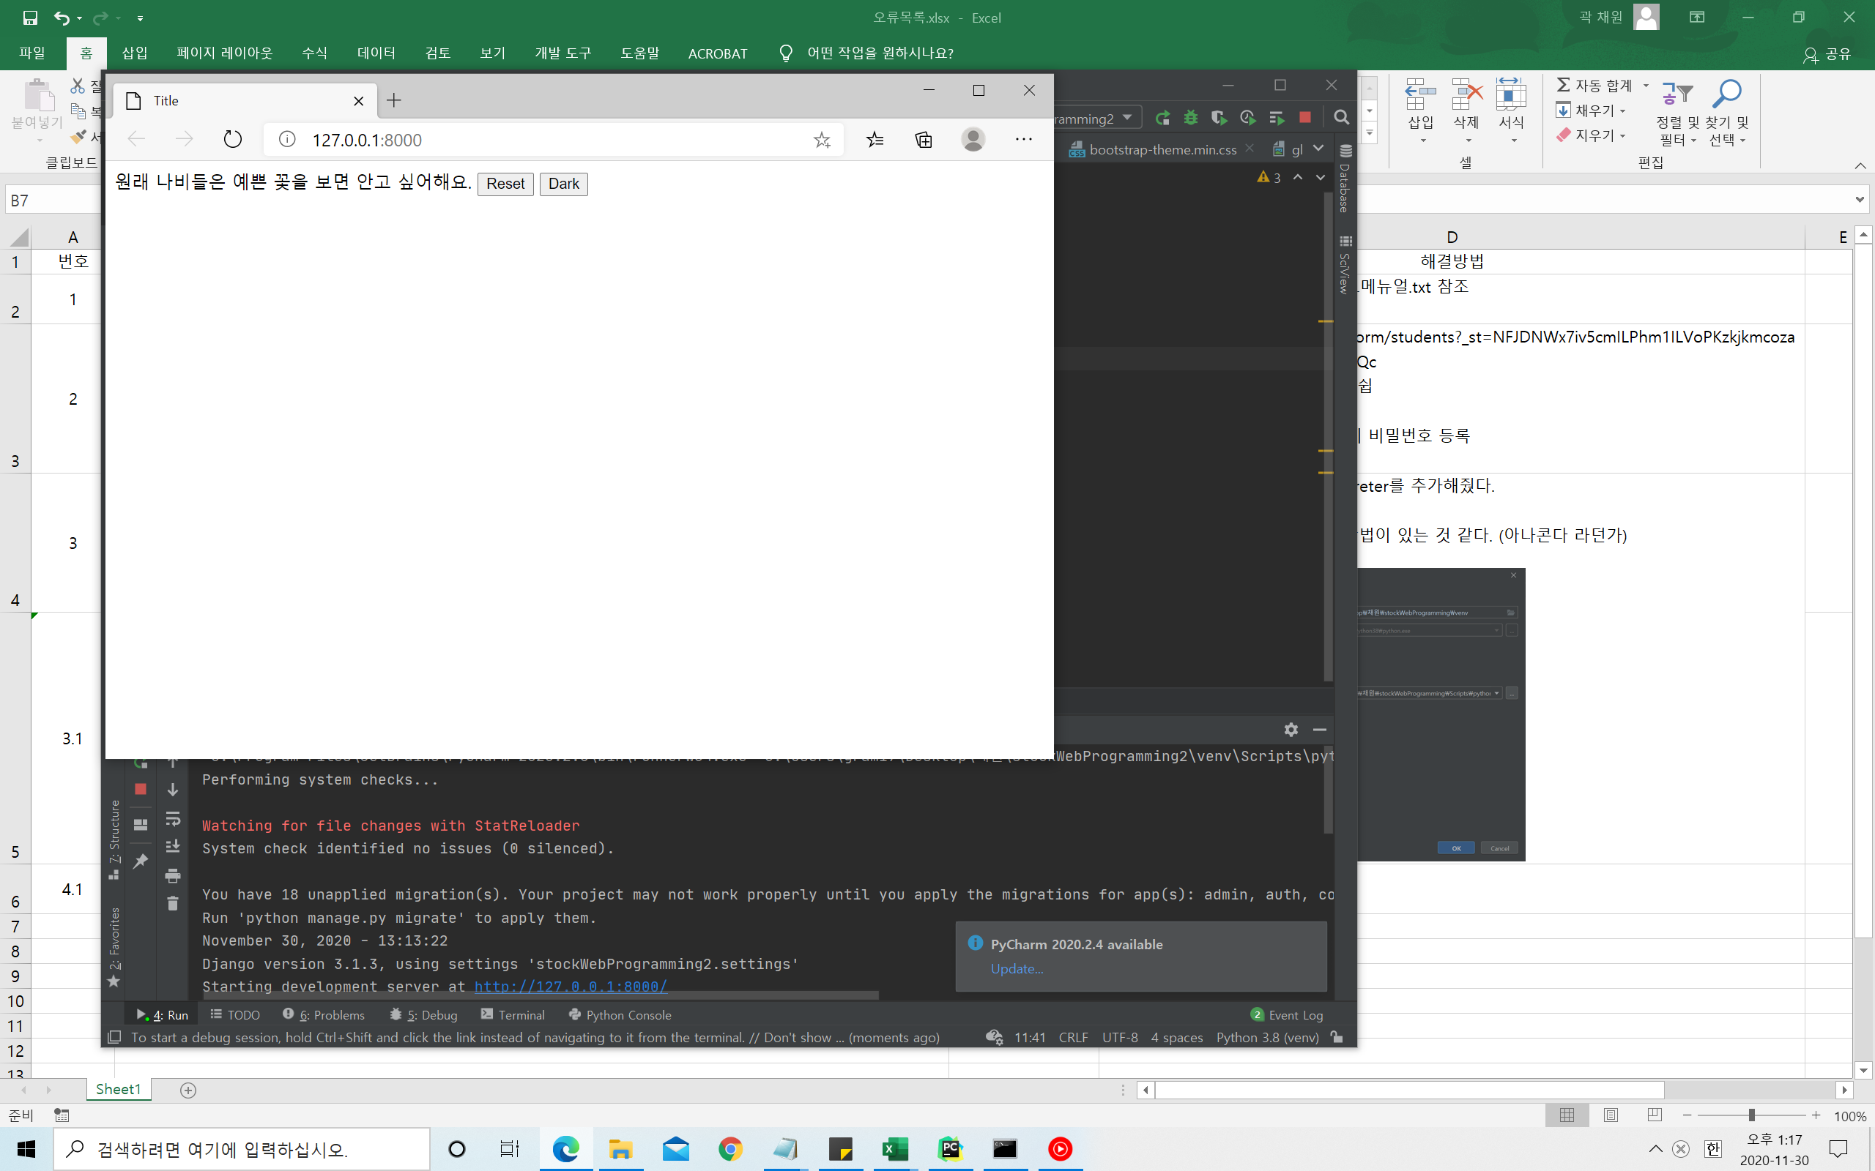 4 | 파이썬 웹페이지 실행시 부트스트랩을 못들고옴. 아마 웹으로 실행하기때문에 로컬에서 못가져오는 듯 | 2020-11-30 | 전: <link rel="stylesheet" href="bootstrap/css/bootstrap.css"> 후: <link rel="stylesheet" href="https://maxcdn.bootstrapcdn.com/bootstrap/3.3.2/css/bootstrap-theme.min.css"> | 2020-11-30 | 완료
5 | 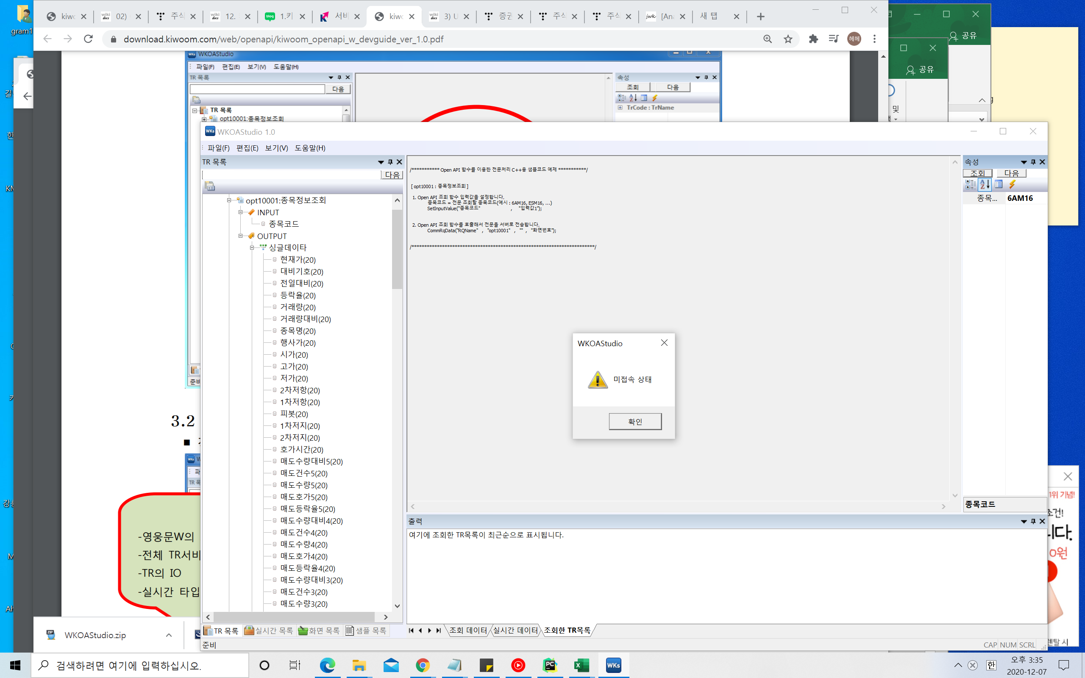 WKOA STUDIO 조회가안됨 조회할때마다 미접속 상태라고 뜸 | 2020-12-07 | 키움증권의 영웅문글로벌은 유료서비스… 월 200$ 을 내란다.. 포기 다른 API를 찾아봐야 할듯하다. 다른거 찾았음 iexcloud에서 제공하는 api사용 | 2020-12-09 | 완료
6.1 | 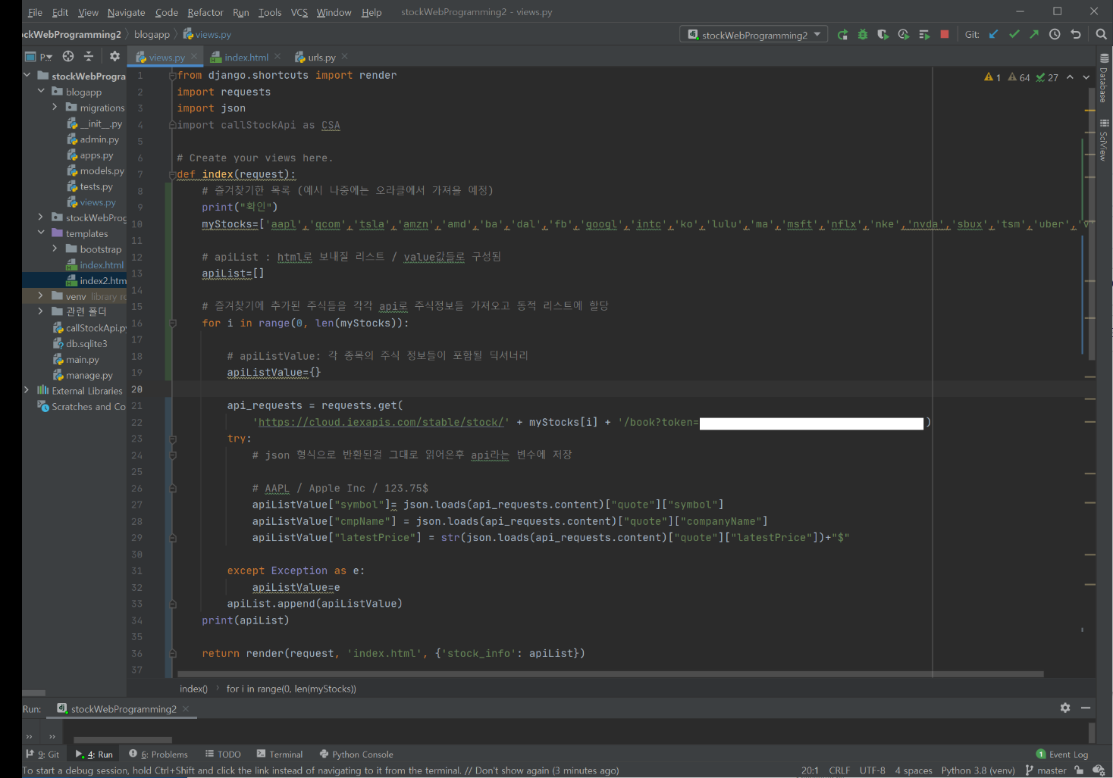 request.get하는 부분에서 병목현상이 발생함(만약 여기서 데이터 들고오는데 1초 걸리면 20개의 데이터 불러오는데는 20초가 걸림 | 2020-12-07 | 비동기 통신을 활용해보자 참조:https://okky.kr/article/832615?note=2173283 requests.get 하는 부분이 병목인 겁니다. 정확히는 시리얼하게 처리되기 때문에 requests.get 이 1초가 걸린다고 가정시 20번 호출하면 최소 20초가 걸리는 겁니다. 파이썬에서 io 문제는 asyncio 를 사용해서 async 하게 처리할 수 있습니다. 즉 requests.get 의 응답을 기다리는 것이 아니라 일단 20번을 다 호출하고 결과를 각각 callback 으로 받을 수 있습니다. 1초가 걸리는 requests.get 을 응답을 기다리지 않고 20번을 연속해서 수행합니다. 문제는 requests 는 asyncio 기반으로 만들어져 있지 않기에 aiohttp 를 추천드립니다. | 2020-12-12 | 완료
6.2 | 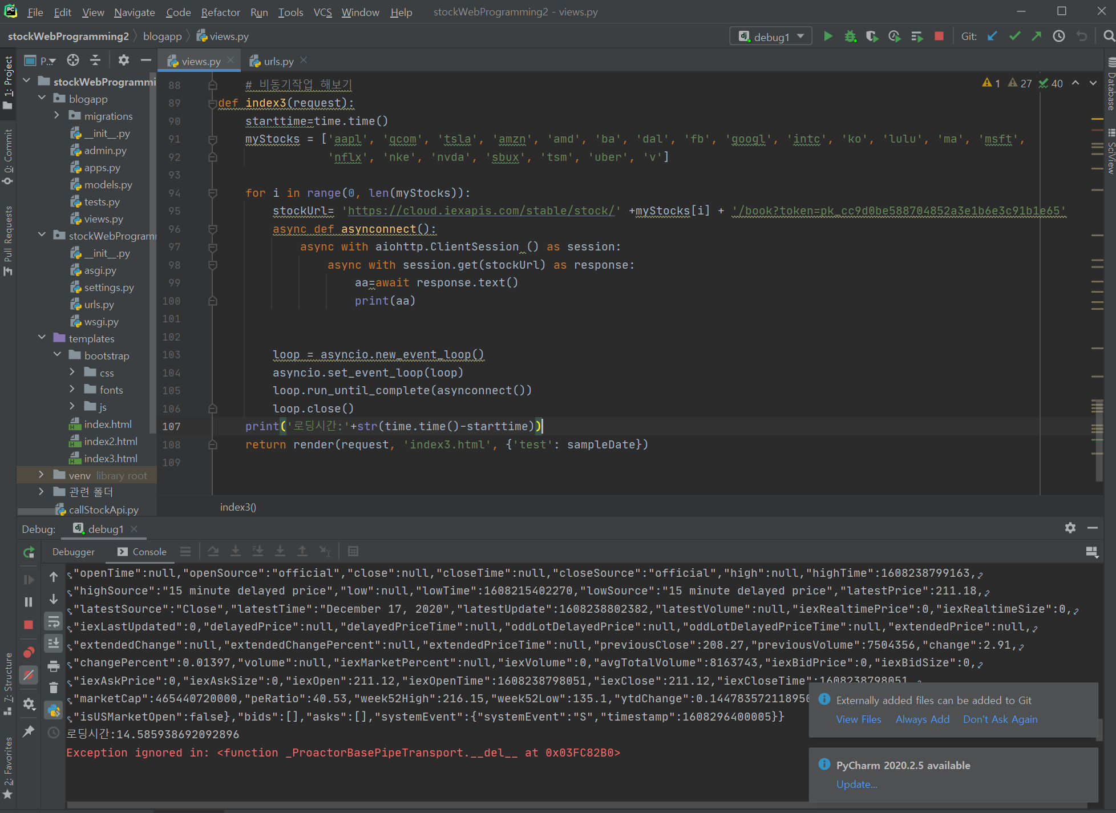 비동기통신 하란대로 했는데 시간이 똑같이 나와 ㅋㅋ 이게 머선129 | 2020-12-18 | 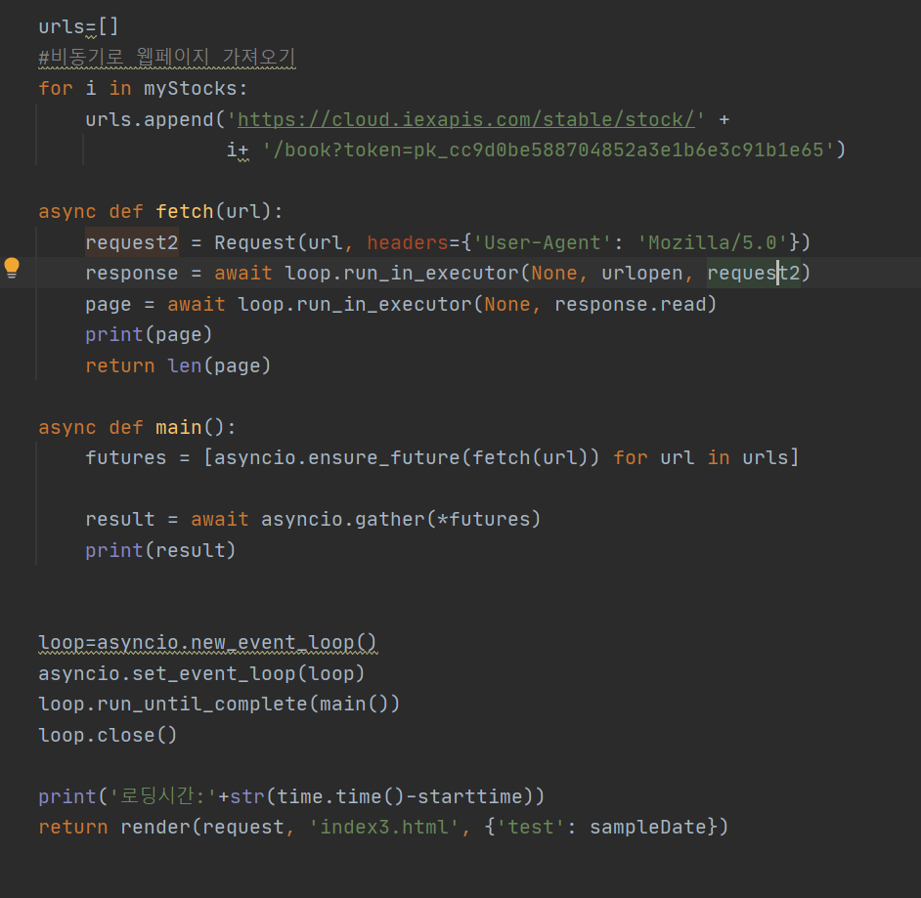 웹페이지를 비동기로 가져오는 방법으로 구현 완료함 참조: 1. https://www.youtube.com/watch?v=qdm2o0JSuXc 6:41~ 2. https://stackoverflow.com/questions/46727787/runtimeerror-there-is-no-current-event-loop-in-thread-in-async-apscheduler |  | 완료
7 | 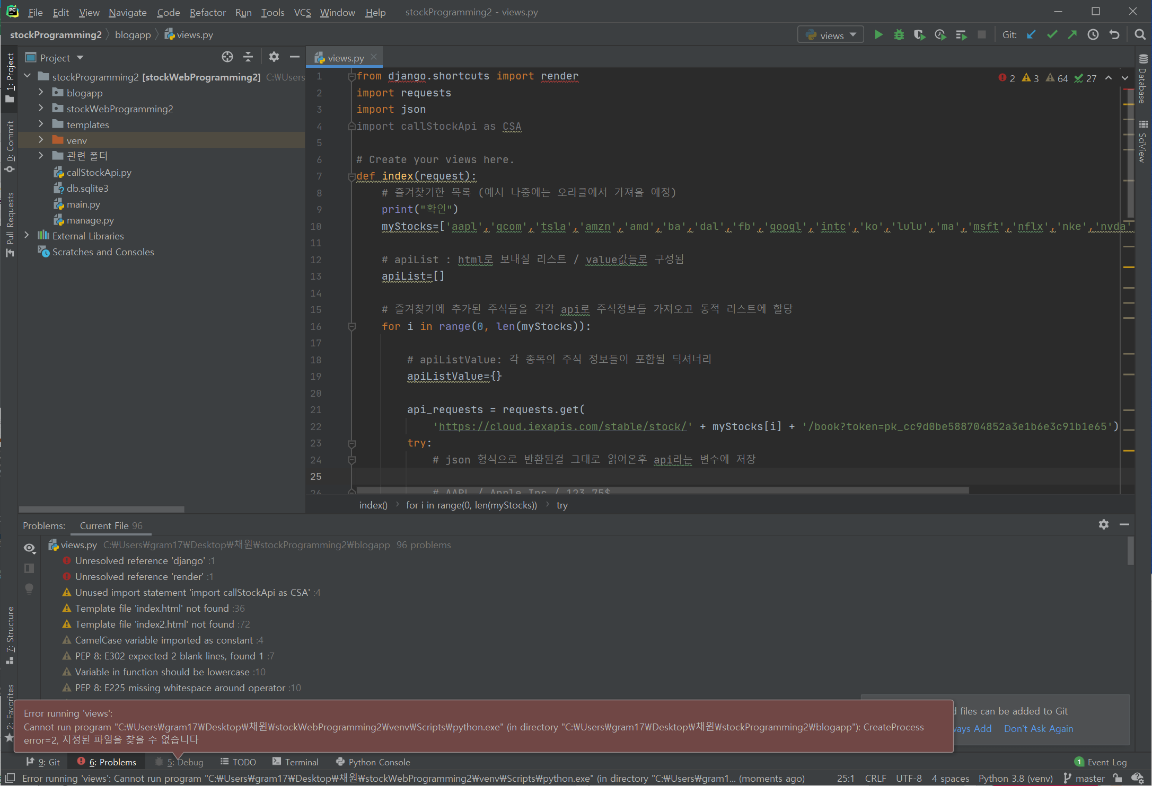 이전 버전으로 돌아가고 싶어서 git clone을 통해 깃에서 자료를 내려받았다. 그리고 디버그를 하려는데 다음과 같은 에러가 뜨면서 실행이 안된다 (create process=2) |  | C:\Users\gram17\Desktop\채원\stockWebProgramming2 라는 경로를 검색해본 결과 경로가 없길래 찾아봤더니 경로 폴더 이름을 stockWebProgramming2이 아닌 다른 걸로 해놨더라 그래서 바꿔줬더니 정상적으로 작동하긴 하는데 문제는 다른 오류가 생겼다. | 2020-12-14 | 완료

8 | Process finished with exit code 0 디 버그를 했더니 저딴 오류가 뜬다. 이전엔 웹경로를 띄워주고 확인하라고 떴는데 애초에 웹사이트를 만드는 파이썬 함수인데 그건 어디로 날아가버린건지… 결과를 달라고 |  | 일반적인 방법으로 디버그/run하면 안된다. cmd: python manage.py runserver 해야 정상적으로 웹페이지가 작동한다. | 2020-12-14 | 완료
9 | run configuration 설정을 python manage.py runserver 명령어 쳤을때랑 똑같이 하고싶은데 안된다.. |  | runconfiguration > + django server로 설정해준다 | 2020-12-14 | 완료

